PlantaTrat
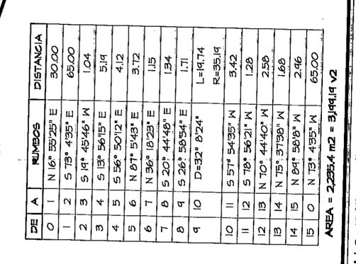
EST | PO | DH | G | M | S | RUMBO | LAT (Y) | LONG (X) | PO REF: | 1
0 | 1 | 30 | 16 | 55 | 25 | NE | 1906424.72 | 595441.60 | LAT | LONG
1 | 2 | 65 | 73 | 4 | 35 | SE | 1906405.79 | 595503.79 | 1906396.01 | 595432.87 | COORDENADAS FOTOINTERPRETACIÓN
2 | 3 | 1.04 | 19 | 45 | 46 | SW | 1906404.82 | 595503.43
3 | 4 | 5.19 | 13 | 56 | 15 | SE | 1906399.78 | 595504.68
4 | 5 | 4.12 | 56 | 50 | 12 | SE | 1906397.52 | 595508.13 | COMPROBACION
5 | 6 | 3.72 | 87 | 5 | 43 | NE | 1906397.71 | 595511.85 | DIF LAT | -34.691256 | PO REF - PO REF CALCULADO
6 | 7 | 1.15 | 36 | 18 | 23 | NE | 1906398.64 | 595512.53 | DIF LONG | -18.051594 | PO REF - PO REF CALCULADO
7 | 8 | 1.34 | 20 | 44 | 48 | SE | 1906397.39 | 595513.00
VISTA PREVIA
8 | 9 | 1.71 | 26 | 58 | 54 | SE | 1906395.86 | 595513.78
9 | 10 | 19.74 | 32 | 8 | 24 | NE | 1906412.58 | 595524.28
10 | 11 | 3.42 | 57 | 54 | 35 | SW | 1906410.76 | 595521.38
11 | 12 | 1.28 | 78 | 56 | 21 | SW | 1906410.52 | 595520.13
12 | 13 | 2.58 | 70 | 44 | 40 | NW | 1906411.37 | 595517.69
13 | 14 | 1.68 | 75 | 37 | 38 | NW | 1906411.78 | 595516.06
14 | 15 | 2.96 | 89 | 58 | 8 | NW | 1906411.78 | 595513.10
15 | 0 | 65 | 73 | 4 | 35 | NW | 1906430.71 | 595450.92

